Sheet1
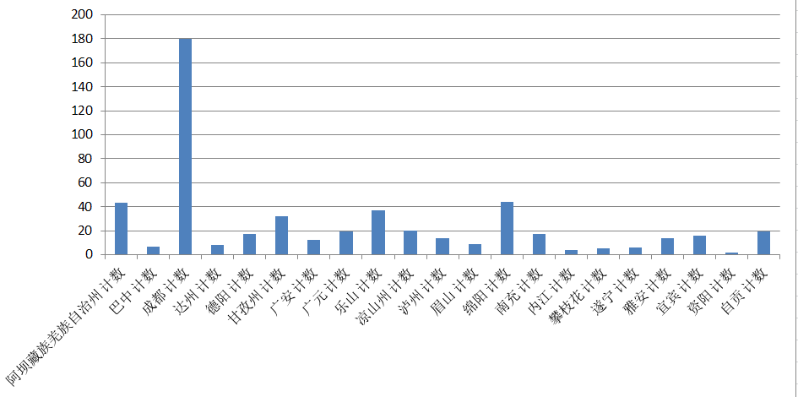
TOP10:价格 | TOP10:最热 | TOP15:销售 | 结论: | 去哪儿四川收费景区前十三天营业总额 |  | 6500273.5
八美草原 | 稻城亚丁 | 成都熊猫基地 |  | [旅游网上消费]从景区热度统计,人们更关注自然风光和文化古迹主题
雅家梗情海红石公园 | 剑门关 | 成都环球中心
甲居藏寨 | 峨眉山 | 峨眉山
理塘长青春科尔寺 | 三星堆 | 成都海昌极地海洋公园
波瓦山 | 蜀南竹海 | 青城山
仙乃日 | 达州百里峡 | 都江堰 |  | [销售量]人们比较喜欢网上购买公园/游乐场的门票,销量较高
冲古寺 | 光雾山 | 国色天乡·水上乐园
毛垭草原 | 自贡恐龙博物馆 | 成都欢乐谷
洛绒牛场 | 华蓥山旅游区 | 成都浣花溪公园
海子山 | 都江堰 | 成都动物园
 |  | 乐山大佛
 |  | 成都杜甫草堂
 |  | 天堂岛海洋乐园
 |  | 玉垒阁
 |  | 国色天乡·陆地乐园

 | 公园/游乐场 | 其他
 | 7 | 8

 |  |  |  |  | 经济发展水平与景区开发关系

